상품제안서
스프링 엣지형 다이어리 18절/25절/32절 | 상품코드: S29188

 |  |  |  |  |  |  | 02-713-8555 | www.synergygift.co.kr
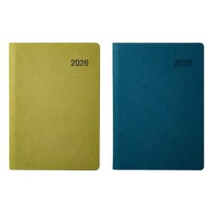

【상세/제작정보】 | <span style="font-size: 14pt;">* 배송비 박스당 5,000원 부가세별도 발생합니다.</span><br><span style="font-size: 14pt;">&nbsp;(18절-30개 / 25절-34개 / 32절-40개)</span>​<br>

【인쇄/포장옵션】 | 불박, 금박, 은박 / 포장불가능

【공급단가】 | 수량 | 50~ | 200~ | 500~ | 1,000~ | 2,000~
*VAT별도 | 32절 | 7,440원 | 7,100원 | 6,760원 | 6,580원 | 6,470원
 | 25절 | 8,450원 | 8,060원 | 7,670원 | 7,480원 | 7,350원
 | 18절 | 9,080원 | 8,660원 | 8,240원 | 8,030원 | 7,890원

【상품 URL】 | https://www.synergygift.co.kr:443/src/goods_detail.php?gdno=29188

